场景破坏物
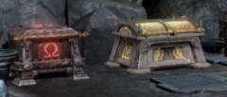
木箱
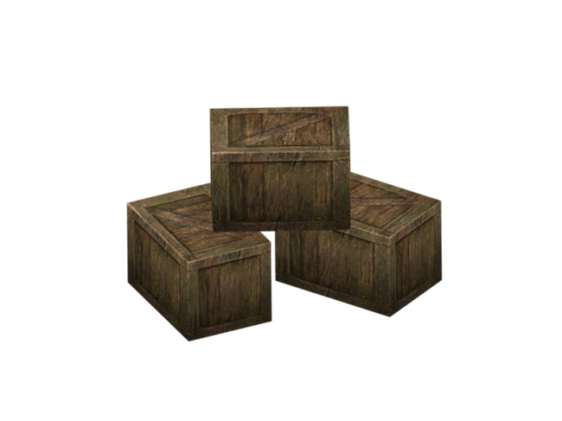

陶罐
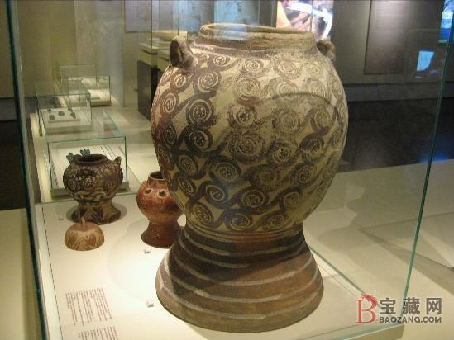
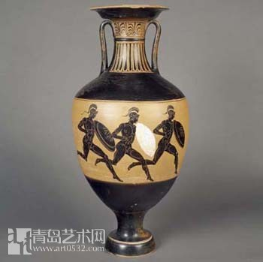

宝箱(先做左边红色的)

陷阱
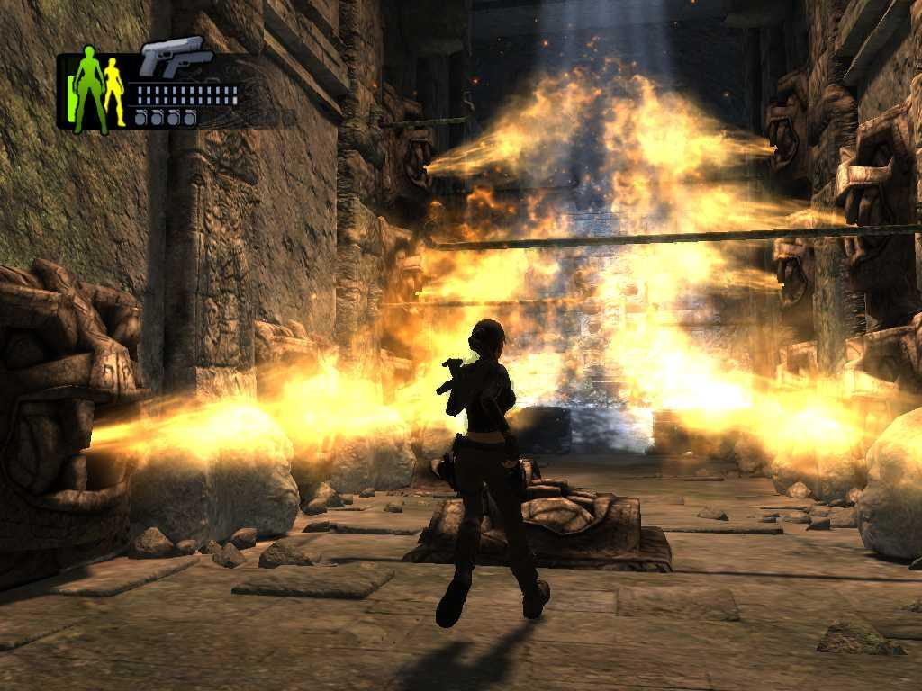
地刺陷阱
插在地上的成片的地刺，时而露出地面，时而缩进地下，露出地面时会对通过其中的人造成伤害
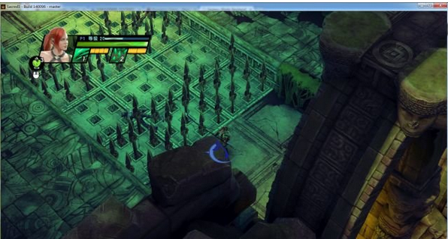

毒沼陷阱
地面上的小块蓄积着毒液的水池。接近椭圆形或长方形，黑绿色，上面散发着绿幽幽的毒气。
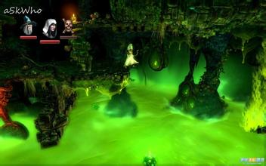

喷火陷阱
间隔固定时间喷发一次火焰的陷阱，在喷发时会对经过的人造成伤害。
需要做一个有底座的人或者动物的头部雕像，然后从雕像的口里喷出火来。

建筑
弩车
古代西方战争中常见的大型弩车。
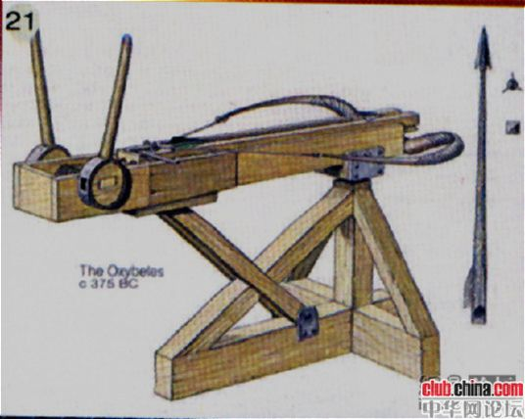
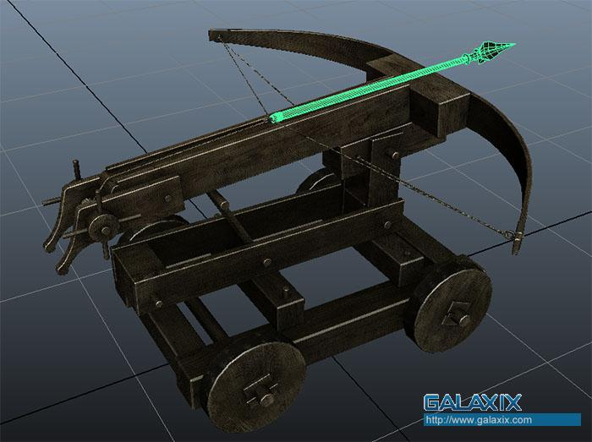

铁笼子
用以关押囚犯的铁笼子。笼子关闭时，里面站着被关押的人。笼子打开，里面的人消失，表示获救了。
参考图太丑，已去掉，请美术同学自由发挥，需要符合以下要求。
1、古代的
2、西方的
3、不太丑的

